상품제안서
나빌레라 LED 자개스틱USB+명함 전통문양(8~32G) | 상품코드: S45365

 |  |  |  |  |  |  | 02-713-8555 | www.synergygift.co.kr
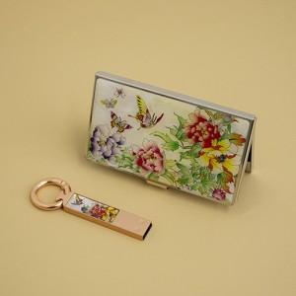

【상세/제작정보】 | <p><span style="font-size: 14pt;">※ 기본 명함 + USB 레이저인쇄</span></p>

【인쇄/포장옵션】 | 레이저2곳 / 포장지포장

【공급단가】 | 수량 | 20~ | 100~ | 200~ | 300~ | 500~
*VAT별도 | 8G | 22,300원 | 20,300원 | 20,000원 | 19,600원 | 19,300원
 | 16G | 23,500원 | 21,500원 | 21,100원 | 20,800원 | 20,400원
 | 32G | 24,800원 | 22,700원 | 22,300원 | 21,900원 | 21,500원

【상품 URL】 | https://www.synergygift.co.kr:443/src/goods_detail.php?gdno=45365

